微生信示例177

市 | 值 | 微生信，您身边的数据分析，可视化专家
沈阳市 | 5222 | https://www.bioinformatics.com.cn/plot_basic_china_liaoning_heatmap_177
大连市 | 330
鞍山市 | 25 | 输出示例图
抚顺市 | 1336
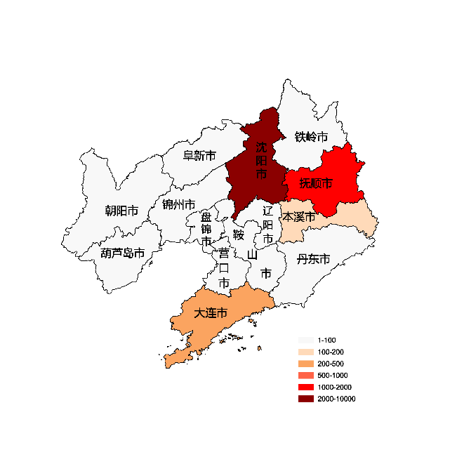
本溪市 | 110
丹东市 | 93
锦州市 | 93
营口市 | 93
阜新市 | 93
辽阳市 | 93
盘锦市 | 93
铁岭市 | 93
朝阳市 | 93
葫芦岛市 | 16

 |  | 注：1，需要带首行；2，仅改数字，各市名字不要改；3，仅供交流学习

 |  | 使用问题，或数据分析合作意向
 |  | 请微信扫码联系我们

